Indikator 1.1
Indikator 1.1 Sohlenstruktur |  |  |  |  |  | Bewertung Indikator 1.1 Sohlenstruktur
Berechnungsgrundlage: Version 1.05 des Steckbriefs zu Indikator-Set 1.

Export GIS |  |  | Übertrag aus Umsetzungskontrolle oder GIS/ Automatisierte Berechnung (in grau) |  |  | Manuelle Eingabe/ Automatisierte Berechnung (in grau) |  |  |  |  |  |  | Automatisierte Berechnung der Variablen für die Bewertung (in grau)
* Manuell attributiert oder automatisiert via GIS

G1_42_Stru | G1_43_Flae | Einheitslängenabschnitt* |  | Fläche Sohle [m2] | 1265 |  |  | Einheitslängenabschnitt |  |  |  |  | 1_08 | Anzahl Sohlenstrukturen [-] | 34
7 | 3.96 | 1 |  | Länge Talweg [m] | 251 |  |  | 1 | 2 | 3 | 4 | 5 | 1_09 | Einheitslänge [m] | 60
5 | 11.42 | 1 |  | Mittlere Sohlenbreite [m] | 5 |  | Anzahl Einheitslängen pro Einheitslängenabschnitt | 1.00 | 1.00 | 1.00 | 1.00 | 0.15 | 1_10 | Gesamtzahl (Dichte) an Sohlenstrukturen pro Einheitslänge (gewichtetes Mittel) [-] | 9.40
6 | 2.44 | 1 | 1_09 | Einheitslänge [m] | 60 |  | Länge des Einheitslängenabschnitts [m] | 60 | 60 | 60 | 60 | 9 | 1_11 | Standardisierter Wert Sohlenstruktur (gewichtetes Mittel) [-] | 0.31
7 | 2.11 | 1 |  | Anzahl Einheitslängen entlang des Talwegs | 4.15 | Nr. | Anzahl Strukturen pro Strukturtyp
6 | 3.56 | 1 |  |  |  | 1 | Bank
7 | 1.45 | 1 |  |  |  | 2 | Kolk |  | 2 |  |  | 1
7 | 1.36 | 1 |  |  |  | 3 | Rinne | 1 | 1 | 1 | 3 | 1
3 | 229.89 | 1 |  |  |  | 4 | Furt |  |  |  | 4
6 | 3.17 | 2 |  | ACHTUNG: Wie wird mit Struktur 0 umgegangen? Macht u.U. beträchtliche Länge aus. |  | 5 | Schnelle | 1 |  |  | 1
2 | 1.78 | 2 |  |  |  | 6 | Hinterwasser | 2 | 2 | 4 | 4 | 1
6 | 2.16 | 2 |  |  |  | 7 | Flachwasser | 4 | 2 | 2 | 2
2 | 1.53 | 2 |  |  |  | 8 | Stufe
7 | 0.06 | 2 |  |  |  | 9 | Becken
7 | 38.07 | 2 |  |  |  |  | Alle Strukturtypen
3 | 244.10 | 2 |  |  |  |  | Anzahl Strukturtypen für jeden Einheitslängenabschnitt | 4 | 4 | 3 | 5 | 3
7 | 8.96 | 3 |  |  |  |  | Anzahl Strukturen für jeden Einheitslängenabschnitt | 8 | 7 | 7 | 14 | 3
7 | 8.54 | 3 |  |  |  |  | Dichte von Strukturen pro Einheitslänge | 8.0 | 7.0 | 7.0 | 14.0 | 20.0
6 | 2.76 | 3 |  |  |  |  | Rinne-Furt-Schnelle-Sequenz (für flachere Fliessgewässer; Gefälle < 3 %)
6 | 4.47 | 3 |  |  |  |  | Anzahl Strukturtypen einer Rinne-Furt-Schnelle-Sequenz für jeden Einheitslängenabschnitt | 2 | 1 | 1 | 3 | 1
6 | 2.29 | 3 |  |  |  |  | Anzahl Strukturen einer Rinne-Furt-Schnelle-Sequenz für jeden Einheitslängenabschnitt | 2 | 1 | 1 | 8 | 1
6 | 3.15 | 3 |  |  |  |  | Dichte von Strukturen einer Rinne-Furt-Schnelle-Sequenz pro Einheitslänge | 2.0 | 1.0 | 1.0 | 8.0 | 6.7
3 | 263.05 | 3 |  |  |  |  | Stufe-Becken-Sequenz (für steile Gewässer; Gefälle > 1 %)*
4 | 18.10 | 4 |  |  |  |  | Anzahl Strukturtypen einer Rinne-Furt-Schnelle-Sequenz für jeden Einheitslängenabschnitt | 0 | 0 | 0 | 0 | 0
4 | 11.50 | 4 |  |  |  |  | Anzahl Strukturen einer Rinne-Furt-Schnelle-Sequenz für jeden Einheitslängenabschnitt | 0.0 | 0.0 | 0.0 | 0.0 | 0.0
6 | 0.87 | 4 |  |  |  |  | Dichte von Strukturen einer Rinne-Furt-Schnelle-Sequenz pro Einheitslänge | 0.0 | 0.0 | 0.0 | 0.0 | 0.0
6 | 2.77 | 4 |  |  |  |  | Bewertung Sohlenstruktur für jeden Einheitslängenabschnitt | 0.25 | 0.25 | 0.25 | 0.50 | 0.25
6 | 0.11 | 4
3 | 215.60 | 4 |  |  |  | * Strukturierte aufgelöste Blockrampen werden gemäss Steckbrief als Abfolge aus Stufe (8) und Becken (9) kartiert. In der Bewertung werden für den gesamten Revitalisierungsabschnitt nur 1 Stufe und ein Becken berücksichtigt, damit die Dichte an Strukturen nicht künstlich erhöht wird.
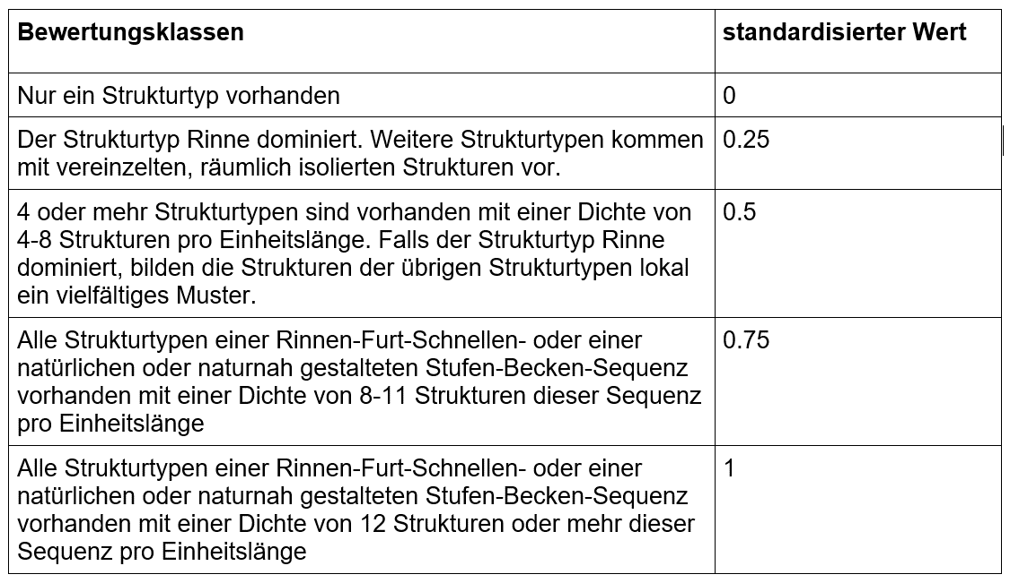
6 | 7.98 | 4
7 | 16.46 | 4
5 | 47.78 | 4
4 | 15.99 | 4
4 | 8.44 | 4
3 | 8.66 | 4
7 | 29.44 | 4
3 | 2.63 | 4
2 | 18.78 | 5
6 | 0.78 | 5
3 | 18.33 | 5
0 | 0.63 | 5

Indikator 1.2
Indikator 1.2 Uferstruktur |  |  |  |  |  | Bewertung Indikator 1.2 Uferstruktur
Berechnungsgrundlage: Version 1.05 des Steckbriefs zu Indikator-Set 1.

Export GIS |  |  |  |  |  | Automatisierte Berechnung (in grau) |  |  |  |  |  |  | Automatisierte Berechnung der Variablen für die Bewertung (in grau/ rot)
* Manuell attributiert oder via GIS |  |  |  |  |  | Parameter Längsverbauung (AVerb)

G1_44_Lini | G1_45_Besc | G1_46_Neig | G1_47_Code | G1_48_Laen | Einheitslängenabschnitt* |  |  | Einheitslängenabschnitt |  |  |  |  | 1_12 | Länge Verbau undurchlässig linear [m] | 8
1 | 3 | 2 | 132 | 14.04 | 1 |  |  | 1 | 2 | 3 | 4 | 5 | 1_13 | Länge Verbau durchlässig linear [m] | 3
1 | 3 | 2 | 132 | 32.17 | 1 |  | Anzahl Einheitslängen -> aus Indikator 1.1. | 1.00 | 1.00 | 1.00 | 1.00 | 0.15 | 1_14 | A_Verbau (gewichtetes Mittel) | 0.49
3 | 3 | 2 | 332 | 7.81 | 1 |  | Länge des Einheitslängenabschnitts [m] -> aus Indikator 1.1 | 60 | 60 | 60 | 60 | 9 | 1_15 | Anzahl Uferstrukturtypen pro Einheitslänge (n; gewichtetes Mittel) | 4.45
2 | 1 | 2 | 212 | 2.41 | 1 | Nr. | Länge Ufer pro Strukturtyp |  |  |  |  |  | 1_16 | A_Struktur (gewichtetetes Mittel) | 0.20
3 | 3 | 2 | 332 | 2.86 | 1 | 111 | Linear, Verbauung durchlässig, flach |  |  |  |  |  | 1_17 | Länge Ufer [m] | 589
2 | 1 | 2 | 212 | 2.40 | 1 | 112 | Linear, Verbauung durchlässig, steil |  |  |  | 3 |  | 1_18 | Standardisierter Wert Uferstruktur [-] | 0.70
1 | 3 | 2 | 132 | 33.95 | 1 | 121 | Linear, Verbauung undurchlässig, flach
3 | 3 | 2 | 332 | 2.54 | 1 | 122 | Linear, Verbauung undurchlässig, steil |  |  |  | 8
1 | 3 | 2 | 132 | 4.03 | 1 | 131 | Linear, Lockermaterial, flach |  |  | 5 | 22
3 | 3 | 2 | 332 | 5.12 | 1 | 132 | Linear, Lockermaterial, steil | 100 | 91 | 99 | 121 | 9
3 | 3 | 2 | 332 | 2.28 | 1 | 141 | Linear, Wurzelwerk, flach
1 | 3 | 2 | 132 | 1.15 | 1 | 142 | Linear, Wurzelwerk, steil
3 | 3 | 2 | 332 | 3.08 | 1 | 151 | Linear, Fels, flach
1 | 3 | 2 | 132 | 14.59 | 1 | 152 | Linear, Fels, steil
1 | 3 | 2 | 132 | 26.29 | 2 | 211 | Konvex, Verbauung durchlässig, flach
2 | 1 | 2 | 212 | 2.83 | 2 | 212 | Konvex, Verbauung durchlässig, steil | 5 | 7 | 8
3 | 3 | 2 | 332 | 4.29 | 2 | 221 | Konvex, Verbauung undurchlässig, flach
1 | 3 | 2 | 132 | 4.88 | 2 | 222 | Konvex, Verbauung undurchlässig, steil
3 | 3 | 2 | 332 | 5.43 | 2 | 231 | Konvex, Lockermaterial, flach
2 | 4 | 2 | 242 | 5.63 | 2 | 232 | Konvex, Lockermaterial, steil |  |  | 2 | 5 | 7
1 | 3 | 2 | 132 | 3.95 | 2 | 241 | Konvex, Wurzelwerk, flach
2 | 1 | 2 | 212 | 3.92 | 2 | 242 | Konvex, Wurzelwerk, steil |  | 6
1 | 3 | 2 | 132 | 33.35 | 2 | 251 | Konvex, Fels, flach
3 | 1 | 2 | 312 | 4.22 | 2 | 252 | Konvex, Fels, steil
1 | 3 | 2 | 132 | 16.96 | 2 | 311 | Konkav, Verbauung durchlässig, flach
3 | 3 | 2 | 332 | 2.06 | 2 | 312 | Konkav, Verbauung durchlässig, steil |  | 4
3 | 3 | 2 | 332 | 7.22 | 2 | 321 | Konkav, Verbauung undurchlässig, flach
1 | 3 | 2 | 132 | 4.15 | 2 | 322 | Konkav, Verbauung undurchlässig, steil
1 | 3 | 2 | 132 | 1.04 | 2 | 331 | Konkav, Lockermaterial, flach |  |  |  | 1 | 2
2 | 1 | 2 | 212 | 5.44 | 3 | 332 | Konkav, Lockermaterial, steil | 24 | 19 | 17 | 27
1 | 3 | 2 | 132 | 29.69 | 3 | 341 | Konkav, Wurzelwerk, flach
1 | 3 | 1 | 131 | 4.75 | 3 | 342 | Konkav, Wurzelwerk, steil
1 | 3 | 2 | 132 | 1.57 | 3 | 351 | Konkav, Fels, flach
2 | 3 | 2 | 232 | 2.34 | 3 | 352 | Konkav, Fels, steil
1 | 3 | 2 | 132 | 1.23 | 3 | Code 11X | Länge Verbau durchlässig linear für jeden Einheitslängenabschnitt [m] | 0 | 0 | 0 | 3 | 0
3 | 3 | 2 | 332 | 3.14 | 3 | Code 12X | Länge Verbau undurchlässig linear für jeden Einheitslängenabschnitt [m] | 0 | 0 | 0 | 8 | 0
1 | 3 | 2 | 132 | 3.03 | 3 |  | Länge Ufer für jeden Einheitslängenabschnitt [m] | 128 | 126 | 131 | 187 | 18
3 | 3 | 2 | 332 | 5.39 | 3 |  | AVerb für jeden Einheitslängenabschnitt | 0.50 | 0.50 | 0.50 | 0.47 | 0.50
3 | 3 | 2 | 332 | 8.71 | 3
1 | 3 | 2 | 132 | 43.90 | 3
2 | 1 | 2 | 212 | 2.14 | 3
1 | 3 | 2 | 132 | 5.03 | 3
1 | 3 | 2 | 132 | 14.14 | 3
1 | 3 | 2 | 132 | 7.07 | 4
1 | 2 | 2 | 122 | 8.02 | 4
1 | 1 | 2 | 112 | 2.91 | 4
1 | 3 | 2 | 132 | 16.41 | 4 | Parameter Strukturelemente (AStruktur)
2 | 3 | 2 | 232 | 3.05 | 4
1 | 3 | 2 | 132 | 22.36 | 4 |  |  | Einheitslängenabschnitt
3 | 3 | 1 | 331 | 0.68 | 4 |  |  | 1 | 2 | 3 | 4 | 5
1 | 3 | 1 | 131 | 6.05 | 4 | n | Anzahl übrige Uferstrukturtypen, d.h. ohne die linear verbauten für jeden Einheitslängenabschnitt (11X, 12X) | 3 | 5 | 5 | 5 | 3
1 | 3 | 2 | 132 | 7.00 | 4 |  | A Struk für jeden Einheitslängenabschnitt | 0.08 | 0.25 | 0.25 | 0.25 | 0.08
1 | 3 | 2 | 132 | 1.78 | 4
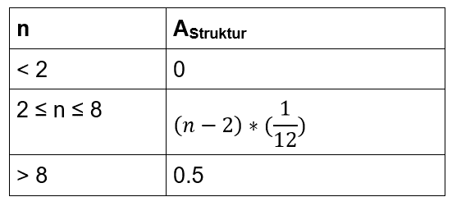
3 | 3 | 2 | 332 | 3.84 | 4
3 | 3 | 2 | 332 | 2.16 | 4
1 | 3 | 2 | 132 | 8.29 | 4
1 | 3 | 2 | 132 | 17.61 | 4
1 | 3 | 1 | 131 | 5.49 | 4
1 | 3 | 2 | 132 | 3.38 | 4
3 | 3 | 2 | 332 | 9.97 | 4
2 | 3 | 2 | 232 | 2.10 | 4
1 | 3 | 1 | 131 | 10.75 | 4
1 | 3 | 2 | 132 | 37.02 | 4
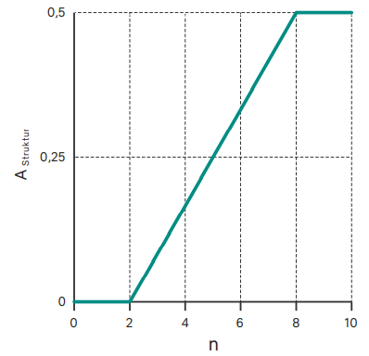
3 | 3 | 2 | 332 | 10.82 | 4
1 | 3 | 2 | 132 | 8.91 | 5
2 | 3 | 2 | 232 | 6.70 | 5
3 | 3 | 1 | 331 | 1.92 | 5

Indikator 1.6
Indikator 1.6 Substrat |  |  | Bewertung Indikator 1.6 Substrat (Mobilisierbarkeit)
Berechnungsgrundlage: Version 1.05 des Steckbriefs zu Indikator-Set 1.

Export GIS |  |  | Mobilisierbarkeit: Automatisierte Berechnung der Variablen für die Bewertung (in grau) |  |  |  | Mobilisierbarkeit: Bewertung

G1_51_Besc | G1_52_Mobi | G1_53_Flae | Mobilisierbarkeit (Substrattyp) | Beschreibung | Fläche [m2] | Flächenanteil p [%] | 1_32 | Standardisierter Wert Mobilisierbarkeit Substrat [-] | 0
8 | 4 | 0.47 | 1 | Schwebstoffablagerungen | 4.40 | 0.93
8 | 5 | 0.73 | 2 | Feingeschiebe | 0.00 | 0.00
6 | 5 | 0.48 | 3 | Grobgeschiebe | 15.40 | 3.27
5 | 5 | 0.88 | 4 | Sohlenmaterial mit Geschiebe durchsetzt | 96.63 | 20.51
8 | 4 | 1.41 | 5 | Grobes Sohlenmaterial | 354.72 | 75.29
1 | 1 | 0.59 |  |  | 471.15 | 100.00
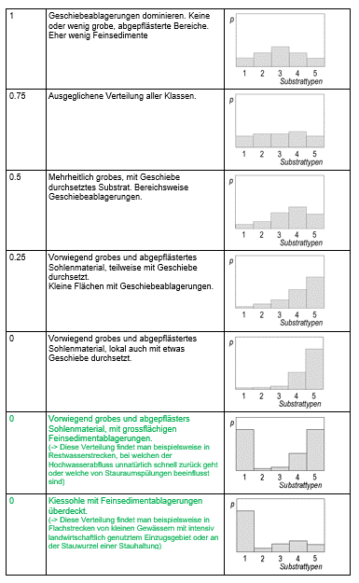
8 | 4 | 1.88
6 | 5 | 0.39
8 | 3 | 0.16
8 | 4 | 0.76
8 | 5 | 0.51
8 | 4 | 1.04
4 | 4 | 1.84
5 | 5 | 1.33
6 | 5 | 0.35
8 | 5 | 0.75
4 | 4 | 0.42
5 | 5 | 8.84
8 | 4 | 0.13
3 | 3 | 2.40
4 | 3 | 8.94
8 | 3 | 0.54
8 | 5 | 0.91
1 | 1 | 1.66
8 | 4 | 7.02
4 | 4 | 12.49
6 | 5 | 0.70
8 | 5 | 0.52
5 | 5 | 1.00
6 | 5 | 0.74
8 | 4 | 12.78
5 | 5 | 3.53
4 | 4 | 24.87
3 | 3 | 3.35
4 | 4 | 6.54
8 | 5 | 0.68
8 | 4 | 1.50
6 | 5 | 0.70
1 | 1 | 0.41
1 | 1 | 1.73
8 | 4 | 6.36
8 | 5 | 4.52
4 | 4 | 12.41
8 | 4 | 2.00
8 | 4 | 1.31
8 | 4 | 1.40
4 | 5 | 327.16

Indikator 8.1
Bewertung Indikator 8.1 Pflanzenart
Berechnungsgrundlage: Version 2.01 des Steckbriefs zu Indikator-Set 8.

Automatisiert berechnete Werte und Variablen in grau

Wert aus Auswertungfile Indikator 1.1 (Zelle G8)
Länge Talweg/Fliessstrecke [m] | 251

Daten aus Eingabeformular Set 8
Pro Art nur 8_23 oder 8_24 ausfüllen
8_26 und 8_27 werden gutachgerlich gesetzt, Beispiele sind bei den Hilfsmitteln auf www.bafu.admin.ch/wirkungskontrolle-revit im Dokument "Ufervegetation (8.1): Empfehlung und Beispiele" zu finden

Zielarten
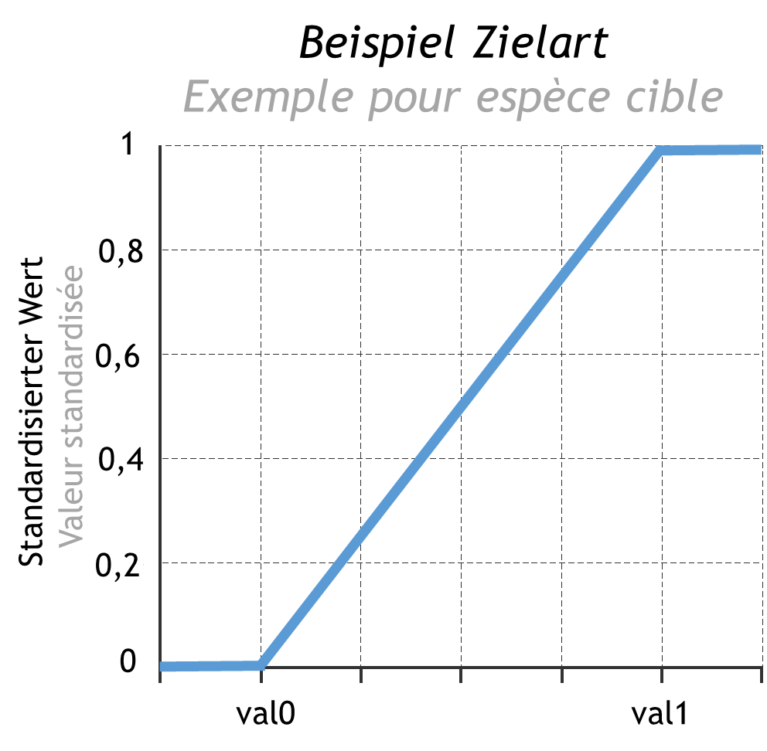
8_21 | 8_22 | 8_23 | 8_24 | 8_26 | 8_27 | 8_47 | 8_48 | 8_28
Name Pflanzenart | Zielart oder Neophyt | Individuenzahl pro Pflanzenart | Kolonisierte Fläche pro Pflanzenart | 0-Richtwert Pflanzenart pro km Fliesstrecke | 1-Richtwert Pflanzenart pro km Fliesstrecke | Individuenzahl pro Pflanzenart pro km Fliesstrecke | Kolonisierte Fläche pro Pflanzenart pro km Fliesstrecke | Standardisierter Wert Pflanzenart
XXX | Zielart | 400 |  | 50 | 1000 | 1,593.63 |  | 1.00
XXX | Zielart |  | 23 | 0 | 200 |  | 91.63 | 0.46
XXX | Zielart | 254 |  | 50 | 2000 | 1,011.95 |  | 0.49
XXX | Zielart |  | 64 | 20 | 300 |  | 254.98 | 0.84
XXX | Zielart | 5 |  | 0 | 100 | 19.92 |  | 0.20

Neophyten
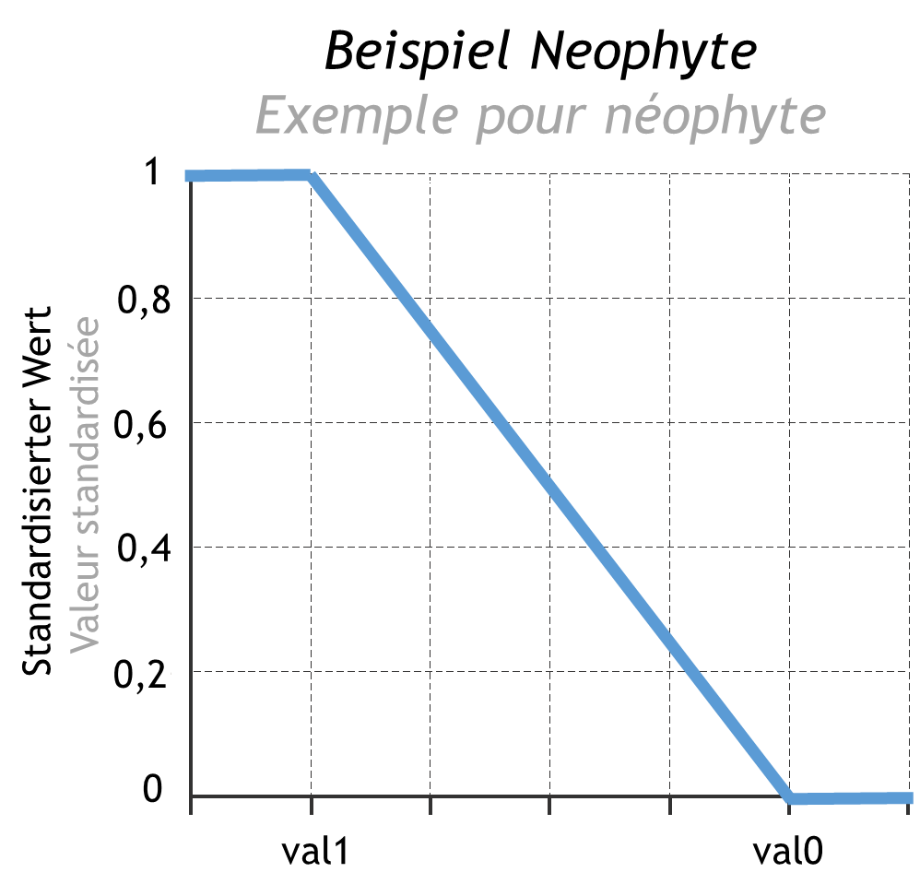
8_21 | 8_22 | 8_23 | 8_24 | 8_26 | 8_27 | 8_47 | 8_48 | 8_28
Name Pflanzenart | Zielart oder Neophyt | Individuenzahl pro Pflanzenart | Kolonisierte Fläche pro Pflanzenart | 0-Richtwert Pflanzenart pro km Fliesstrecke | 1-Richtwert Pflanzenart pro km Fliesstrecke | Individuenzahl pro Pflanzenart pro km Fliesstrecke | Kolonisierte Fläche pro Pflanzenart pro km Fliesstrecke | Standardisierter Wert Pflanzenart
XXX | Neophyt |  | 357 | 5000 | 100 |  | 1,422.31 | 0.73
XXX | Neophyt |  | 5 | 5000 | 100 |  | 19.92 | 1.00
XXX | Neophyt | 38 |  | 1000 | 0 | 151.39 |  | 0.85
XXX | Neophyt | 129 |  | 500 | 0 | 513.94 |  | 0.00
XXX | Neophyt |  | 64 | 3000 | 150 |  | 254.98 | 0.96

Indikator 8.3
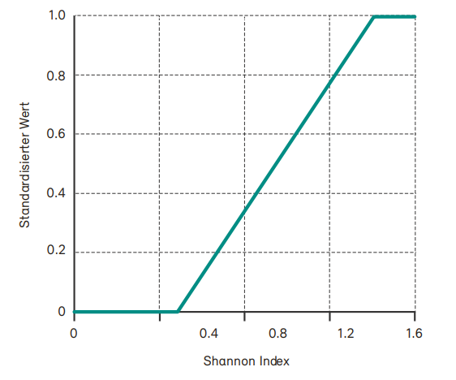
Indikator 8.3 Zeitliches Mosaik |  |  | Bewertung Indikator 8.3 Zeitliches Mosaik
Berechnungsgrundlage: Version 2.01 des Steckbriefs zu Indikator-Set 8.

Automatisiert berechnete Werte und Variablen in grau

Daten aus Eingabeformular |  |  | Analyse 1: Vielfalt der Auenformationen |  |  | Analyse 2: Anteil an Pionierformationen
8_35 | Flächenanteil Wasser [%] | 50.00 | 8_42 | Anzahl potenzielle Auenformationen | 5 | 8_45 | Anteil Pioniervegetation | 30.00
8_36 | Flächenanteil nackte oder wenig bewachsene Auensedimente [%] | 0.00 | 8_43 | Shannon-Index | 1.20 | 8_46 | Standardisierter Wert Anteil Pioniervegetation | 0.60
8_37 | Flächenanteil Auenfläche mit Krautvegetation [%] | 30.00 |  | 0-Richtwert gemäss Tab. 8.3 | 0.50
8_38 | Flächenanteil Weichholzaue [%] | 0.00 |  | 1-Richtwert gemäss Tab. 8.3 | 1.40
8_39 | Flächenanteil Hartholzaue [%] | 9.00 | 8_44 | Standardisierter Wert Anteil Auenformation | 0.78 | Graphik zur Standardisierung der Resultate für die Pionierformationen.
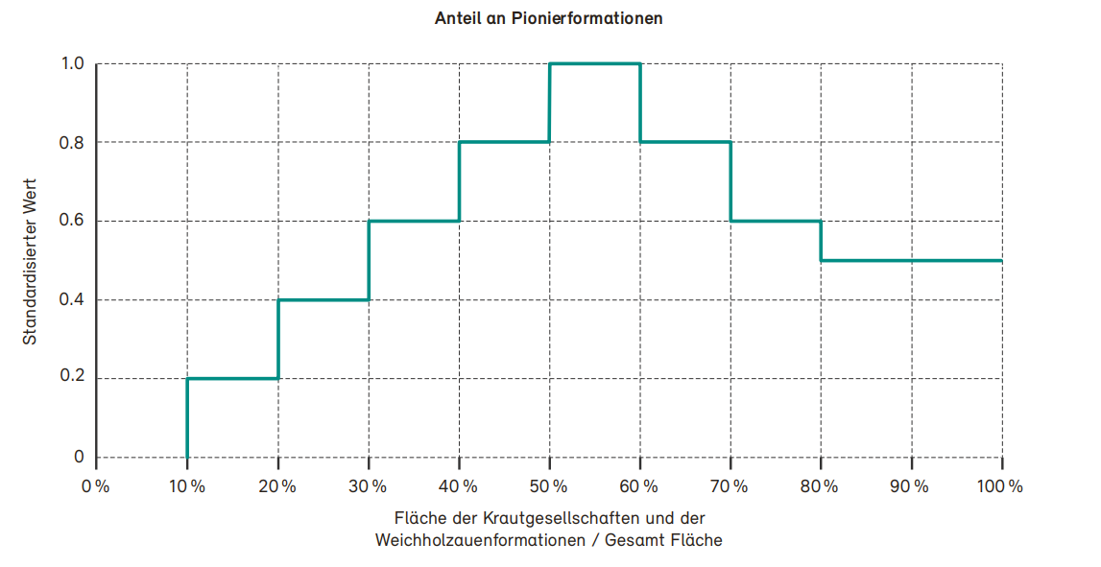
8_40 | Flächenanteil andere Wälder [%] | 1.00
8_41 | Flächenanteil übrige Flächen [%] | 10.00
 | Summe muss = 100 % sein | 100.00 | Tabelle 8.3: 0- und 1-Richtwerte für den Shannon-Index in Abhängigkeit der potenziellen Anzahl an Formationen.

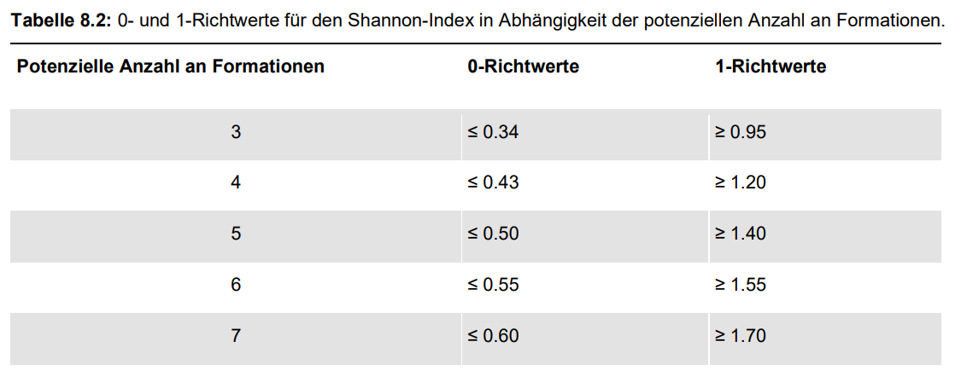

 |  |  | Graphik zur Standardisierung des Shannon-Indexes: Verlauf bei fünf Formationen

